Balkendiagramm
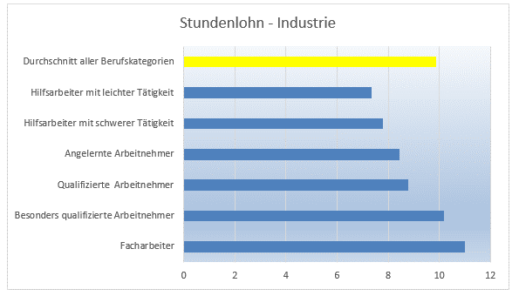
Durschnittliche Industrielöhne
Die Tabelle zeigt die Höhe der Industrielöhne in den jeweiligen
Qualifikationsgruppen im Vergleich zum Durchschnitt aller Berufskategorien an

Qualifikationsgruppen | Stundenlohn
Facharbeiter | 10.99
Besonders qualifizierte Arbeitnehmer | 10.18
Qualifizierte Arbeitnehmer | 8.78
Angelernte Arbeitnehmer | 8.44
Hilfsarbeiter mit schwerer Tätigkeit | 7.81
Hilfsarbeiter mit leichter Tätigkeit | 7.34
Durchschnitt aller Berufskategorien | 9.89

Markiere die Tabelle (B6 bis C13) und stelle die Daten in einem Balkendiagramm dar.
Registerkarte Einfügen - Diagramme - Säulen/Balkendiagramm auswählen
Wähle für den Balken "Durchschnitt aller Berufskategorien" eine andere Farbe:
Markiere dazu nur diesen einen Balken im Diagramm und öffne den Bearbeitungsmodus dieses Datenpunktes
Balken durch 2x anklicken auswählen >> RMT Datenpunkt formatieren >> Füllung …
Formatiere die Zeichnungsfläche nach deinen Wünschen.
Zeichnungsfläche anklicken (Bereich hinter dem Diagramm) - rechte Maustaste - Zeichnungsfläche formatieren
Ändere die Größe des Diagramms durch Bewegen des Ziehpunktes mit dem Mauszeiger ("Eckpunkte" des Diagramms).
Verwende eine Diagrammformatvorlage und suche dir Farben aus.
Diagramm anklicken - nun erscheinen die Diagrammtools - Diagrammformatvorlagen - passende auswählen, Farben ändern
Vergib einen passenden Diagrammtitel.
falls kein Diagrammtitel vorhanden - Diagrammtools - Entwurf - Diagrammelemente hinzufügen - Diagrammtitel

Säulendiagramm
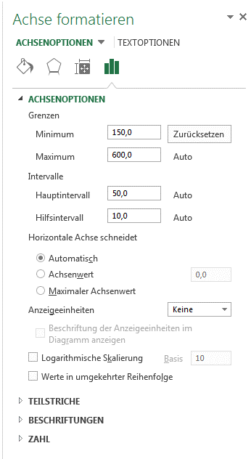
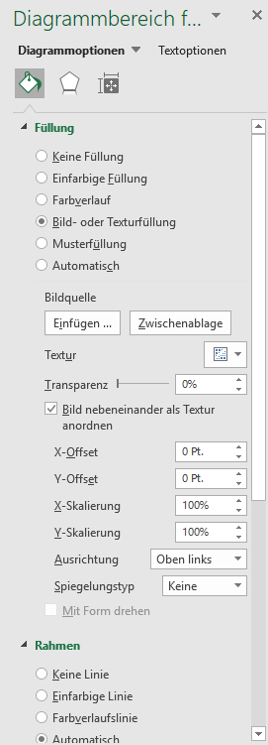
Umsatzstatistik

 | 2012 | 2013 | 2014
Jänner | 263 | 288 | 321
Februar | 188 | 255 | 187
März | 235 | 245 | 270
April | 247 | 237 | 250
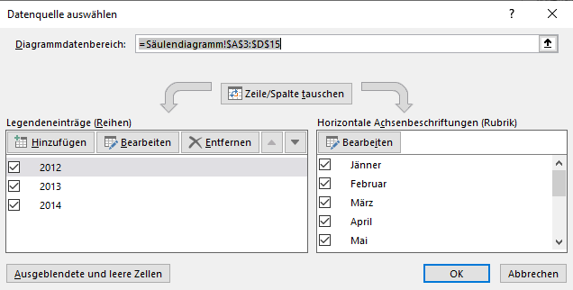
Mai | 275 | 257 | 256
Juni | 325 | 288 | 254
Juli | 420 | 534 | 325
August | 375 | 451 | 198
September | 521 | 452 | 321
Oktober | 435 | 470 | 255
November | 325 | 452 | 278
Dezember | 315 | 245 | 247

Markiere den Datenbereich (A3:D15)
>> Register Einfügen >> Diagramme >>Säulendiagramm
Erstelle ein 2-dimensionales (2D) Säulendiagramm.
Ändere die Jahreszahlen in B3 bis D3, sodass sie aktuell sind
die Daten ändern sich auch im Diagramm automatisch!
Formatiere den Hintergrund. Füge ev. ein Bild ein.
>> rechte Maustaste auf Diagrammbereich >> Diagrammbereich formatieren >>…
Stelle sicher, dass die Datenreihen die richtige Beschriftung aufweisen.
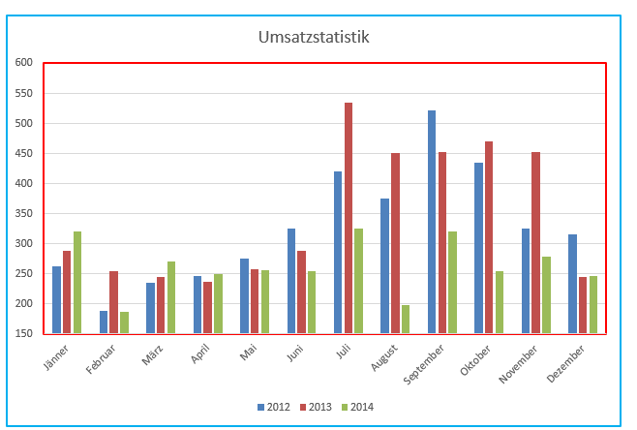
Zeichnungsfläche
Diagrammbereich
rechte Maustaste - Daten auswählen …
Der Diagrammtitel soll aus Zelle A1 bezogen werden.
Diagrammtools - Entwurf - Diagrammelemente hinzufügen - Diagrammtitel
in der Bearbeitungsleiste = eingeben und dann Zelle A1 anklicken, bestätigen
Die Größenachse soll bei 150 beginnen!
>> Achse mit RMT auswählen >> Achse formatieren >> siehe Screenshot unten
Das Diagramm soll auf einem eigenen Diagrammblatt dargestellt werden.
>> Diagramm auswählen >> Diagrammtools >> Entwurf >> Diagramm verschieben
Kopiere das Diagrammblatt und verändere es so, dass nur die Daten
für die letzten beiden Jahre dargestellt werden.
>> RMT Tabellenblatt >> kopieren >> auf Diagramm Datenreihe 2017 (1x) anklicken
und entfernen
Füge in Spalte E mit Hilfe der Schnellanalyse Säulensparklines ein.
Zellen B4:D4 markieren, Symbol für Schnellanalyse -
Sparklines - Säulensparklines anklicken und dann nach unten kopieren von E4 bis E15

Freizeit
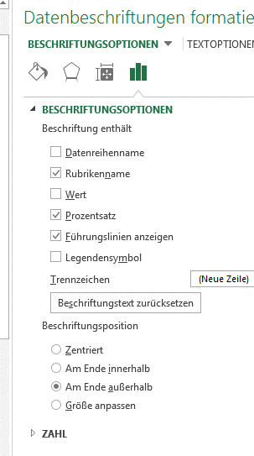
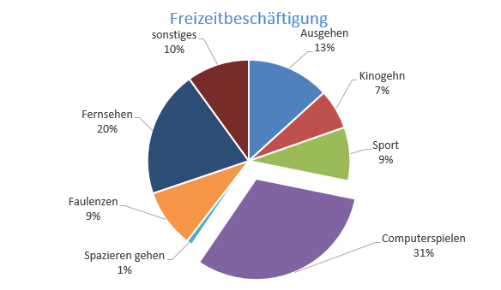
Arbeitsaufgabe: Freizeit

Die Tabelle zeigt die Ergebnisse einer Umfrage zum Thema
"liebste Freizeitbeschäftigung". Es wurden 642 Jugendliche befragt.

Freizeitbeschäftigung | Anzahl
Ausgehen | 85
Kinogehn | 41
Sport | 55
Computerspielen | 241
Spazieren gehen | 6
Faulenzen | 60
Fernsehen | 130
sonstiges | 64

Stelle das Ergebnis (gelbe und grüne Fläche der Tabelle) in einem Kreisdiagramm dar!
Datenbeschriftung nicht vergessen (% Anteil, …)!
Kreis anklicken >> RMT >> Datenbeschriftung hinzufügen >>
Datenbeschriftung auswählen >> RMT >> Datenbeschriftung formatieren >>
zuerst Häkchen bei Prozentsatz machen, dann Häkchen bei Wert weggeben, dann wird nur % angezeigt
Ziehe das Kreissegment mit dem höchsten Anteil aus dem Kreis heraus.
höchstes Kreissegment anklicken, nochmals anklicken, damit nur dieser Datenpunkt markiert ist (kein Doppelklick), dann rausziehen
Formatiere die Kreissegmente nach deinen Wünschen.
rechte Mauste - Datenpunkt formatieren - Farbverlauf, Bild, Struktur …...

Verbunddiagramm
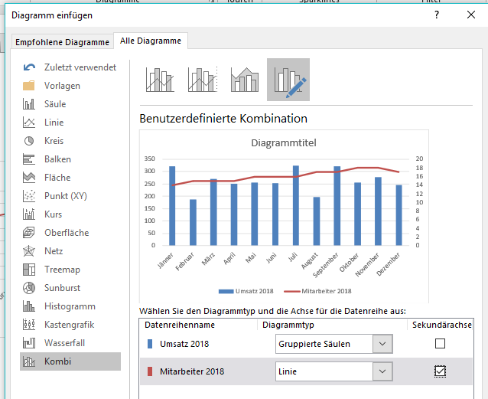
Umsatzstatistik

 | Umsatz 2018 | Mitarbeiter 2018
Jänner | 321 | 14
Februar | 187 | 15
März | 270 | 15
April | 250 | 15
Mai | 256 | 16
Juni | 254 | 16
Juli | 325 | 16
August | 198 | 17
September | 321 | 17
Oktober | 255 | 18
November | 278 | 18
Dezember | 247 | 17

Erstelle für die Daten Umsatz und Mitarbeiter ein Verbunddiagramm.
>> Register Einfügen >> Diagramme >>Kombi/Verbund
benutzerdefiniertes Verbunddiagramm erstellen
Mitarbeiter - Sekundärachse - Häkchen setzen
Mitarbeiter - Diagrammtyp auf Linie ändern

Verknüfung Powerpoint
Öffne eine neue Datei in Powerpoint - ändere das Folienlayout der 1. Folie auf nur Titel.
Markiere nun das erstellte Diagramm aus dem Tabellenblatt Freizeit und kopiere es (Strg C oder Icon Kopieren)
Gehe nun auf die erste Folie in Powerpoint - Einfügen - Inhalte einfügen

Füge das Diagramm als Verknüpfung ein
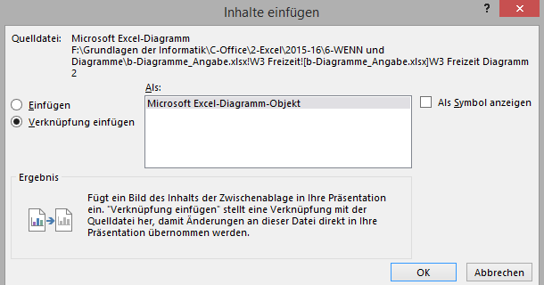

Verändere nun die Daten für das Diagramm in der Excel Tabelle - auch das Diagramm in Powerpoint sollte sich entsprechend ändern.

Du kannst auch das Diagramm in Powerpoint anklicken - rechte Maustaste - Verknüpfung aktualisieren.

Mit der geichen Vorgangsweise kannst du auch in Word Diagramme verknüpfen.

Die Daten werden jeweils auch beim Öffnen der Word/Powerpoint-Datei aktualisiert, sofern du dies möchtest.

Info-Diagramme
Überzeugende Diagramme, von Excel vorgeschlagen
Tiefer einsteigen und mehr Details erfahren
Nächster Schritt
Klicken Sie an beliebiger Stelle auf die Daten auf der rechten Seite, und klicken Sie dann auf Einfügen > Empfohlene Diagramme.
1
Es werden mehrere Empfehlungen angezeigt. Klicken Sie auf die zweite auf der linken Seite mit dem Namen Gruppierte Säulen. Klicken Sie dann auf OK.
2
Ein Säulendiagramm wird angezeigt, das die Gesamtzahl der Konferenzteilnehmer pro Jahr darstellt. Sie können es nach Belieben verschieben.
3
Jetzt können Sie eine Trendlinie hinzufügen. Wählen Sie das Diagramm aus, dann wird oben im Excel-Fenster die Registerkarte Diagrammtools angezeigt.
4
Klicken Sie auf der Registerkarte Diagrammtools auf Entwurf. Klicken Sie dann auf Diagrammelement hinzufügen > Trendlinie > Linear. Jetzt haben Sie eine Trendlinie, die die allgemeine Richtung für die im zeitlichen Verlauf verkauften Einheiten anzeigt.
5
Überzeugende Diagramme, von Excel vorgeschlagen
Die Zellen C5 bis D11 enthalten Daten in zwei Spalten: Jahr und Konferenzteilnahme.
Navigieren Sie in der Tabelle zu einer beliebigen Zelle C5 und D11, beispielsweise Zelle C6. Drücken Sie STRG+G, geben Sie "C6" ein, und drücken Sie die EINGABETASTE.
Drücken Sie jetzt ALT+I, um die Registerkarte "Einfügen" oberhalb des Menübands zu öffnen. Drücken Sie LM, um die Optionen für empfohlene Diagramme anzuzeigen.
Es werden mehrere Empfehlungen angezeigt. Drücken Sie die TAB-Taste, um in die Liste zu gelangen, und verwenden Sie die Pfeiltasten, um eine Option "Gruppierte Säulen" zu suchen. Drücken Sie dann die EINGABETASTE. | Jahr | Konferenzteilnahme
Ein Säulendiagramm wird angezeigt, das die Gesamtzahl der Konferenzteilnehmer pro Jahr darstellt. Sie können es nach Belieben verschieben. | 2015 | 500
Jetzt können Sie eine Trendlinie hinzufügen. Wählen Sie das soeben erstellte Diagramm aus, und drücken Sie ALT+JT, um die Registerkarte "Diagrammtools Entwurf" oberhalb des Menübands zu öffnen. | 2016 | 800
Drücken Sie D, um ein Diagrammelement hinzuzufügen, und drücken Sie dann die NACH-UNTEN-TASTE, um die Option "Trendlinie" zu finden. Drücken Sie die NACH-RECHTS-TASTE, um die Trendlinienoptionen zu öffnen, und dann die NACH-UNTEN-TASTE, um zur Option "Linear" zu navigieren. Drücken Sie dann die EINGABETASTE. Jetzt haben Sie eine Trendlinie, die die allgemeine Richtung für die im zeitlichen Verlauf verkauften Einheiten anzeigt. | 2017 | 1000
BONUSAUFGABE: Möchten Sie eine Datentabelle direkt unterhalb des Diagramms anzeigen? Wählen Sie das Diagramm aus. Drücken Sie ALT+JT, um die Registerkarte "Diagrammtools Entwurf" zu öffnen. Drücken Sie dann D, um ein Diagrammelement hinzuzufügen. Drücken Sie die NACH-UNTEN-TASTE, um die Option "Datentabelle "zu suchen, und drücken Sie dann die NACH-RECHTS-TASTE, um die Datentabellenoptionen zu öffnen. Drücken Sie die NACH-UNTEN-TASTE, bis Sie zur Option "Mit Legendensymbolen" gelangen. Wählen Sie "Mit Legendensymbolen" aus, und drücken Sie dann die EINGABETASTE, um dem Diagramm Legendensymbole hinzuzufügen. | 2018 | 900
Tiefer einsteigen und mehr Details erfahren: Navigieren Sie zu A30. Oder drücken Sie STRG+NACH-UNTEN-TASTE, um mit dem nächsten Schritt fortzufahren. | 2019 | 1000
 | 2020 | 1200

BONUSAUFGABE
Möchten Sie eine Datentabelle direkt unterhalb des Diagramms anzeigen? Klicken Sie auf das Diagramm. Klicken Sie auf der Registerkarte Diagrammtools auf Entwurf. Klicken Sie dann auf Diagrammelement hinzufügen > Datentabelle > Mit Legendensymbolen.

Horizontale und vertikale Achsen
In der Schule haben Sie vermutlich gelernt, dass es eine X-Achse und eine Y-Achse gibt. Excel verfügt ebenfalls über diese beiden Achsen, bezeichnet sie aber etwas anders.
In Excel heißen sie folgendermaßen:
• Die X-Achse entlang der Unterkante wird als horizontale Achse bezeichnet.
• Die Y-Achse, die von oben nach unten verläuft, wird als die vertikale Achse bezeichnet.
Jede Achse kann entweder eine Größenachse oder eine Rubrikenachse sein.
• Eine Größenachse stellt Zahlenwerte dar. Beispielsweise kann eine Größenachse Euros, Stunden, die Dauer, die Temperatur usw. darstellen. Die vertikale Achse auf der rechten Seite ist eine Größenachse.
• Eine Rubrikenachse stellt Dinge wie Datumswerte, die Namen von Personen oder Produktnamen dar. Die horizontale Achse auf der rechten Achse stellt Jahre dar, also handelt es sich um eine Rubrikenachse.
(Rubrikenachse)
Horizontale Achse
Vertikale Achse
(Größenachse)
Horizontale und vertikale Achsen
In der Schule haben Sie vermutlich gelernt, dass es eine X-Achse und eine Y-Achse gibt. Excel verfügt ebenfalls über diese beiden Achsen, bezeichnet sie aber etwas anders.
In Excel heißen sie folgendermaßen:
• Die X-Achse entlang der Unterkante wird als horizontale Achse bezeichnet.
Eine Rubrikenachse stellt Dinge wie Datumswerte, die Namen von Personen oder Produktnamen dar. Die horizontale Achse im Diagramm rechts, das bei Zelle D30 beginnt, weist Jahre auf, stellt also eine Rubrikenachse dar.
Jede Achse kann entweder eine Größenachse oder eine Rubrikenachse sein.
• Eine Größenachse stellt Zahlenwerte dar. Beispielsweise kann eine Größenachse Euros, Stunden, die Dauer, die Temperatur usw. darstellen. Die vertikale Achse im Diagramm rechts, das bei Zelle D30 beginnt, ist eine Größenachse.
• Eine Rubrikenachse stellt Dinge wie Datumswerte, die Namen von Personen, oder Produktnamen dar. Die horizontale Achse im Diagramm rechts, das bei Zelle D30 beginnt, weist Jahre auf. 2012, 2013 usw., dies ist also eine Rubrikenachse.
Navigieren Sie zu Zelle A56, um die nächste Anweisung zu erhalten.

Sekundärachse

Sekundärachse
Sie können in einem Diagramm auch eine Sekundärachse verwenden. Eine Sekundärachse ist eine zusätzliche Größenachse, die andere Werte als die andere Größenachse zeigen kann.
Rechts finden Sie ein beliebtes Beispiel. Es handelt sich um das gleiche Diagramm wie oben, jedoch mit einer zusätzlichen Sekundärachse, die die Umsatzbeträge für die einzelnen Monate darstellt. Man könnte es auch so ausdrücken, dass Sie durch die Verwendung einer Sekundärachse fast "zwei Diagramme in einem" erhalten. Das stimmt. Dieses Diagramm ist zugleich ein Säulendiagramm und ein Liniendiagramm. Diese Art von Diagrammen wird in Excel als Verbunddiagramm bezeichnet. Wenn Sie sich für diese Art von Diagramm interessieren, klicken Sie auf den Link unten auf diesem Blatt.
Sekundärachse
Sie können in einem Diagramm auch eine Sekundärachse verwenden. Eine Sekundärachse ist eine zusätzliche Größenachse, die andere Werte als die andere Größenachse zeigen kann.
Ein beliebtes Beispiel ist das Diagramm rechts, das in Zelle D52 beginnt. Es handelt sich um das gleiche Diagramm wie oben, jedoch mit einer zusätzlichen Sekundärachse, die die Umsatzbeträge für die einzelnen Monate darstellt. Man könnte es auch so ausdrücken, dass Sie durch die Verwendung einer Sekundärachse fast "zwei Diagramme in einem" erhalten. Das stimmt. Dieses Diagramm ist zugleich ein Säulendiagramm und ein Liniendiagramm. Diese Art von Diagrammen wird in Excel als Verbunddiagramm bezeichnet. Wenn Sie sich für diesen Diagrammtyp interessieren, wählen Sie den Link in Zelle A73 aus.
Die Zellen D67 bis F73 enthalten Daten in drei Spalten: Datum, Konferenzteilnahme und Speisenumsatz. Die Spalte "Speisenumsatz" enthält Daten zur Unterstützung der Sekundärachse für das oben beschriebene Diagramm.
BONUSAUFGABE: Versuchen Sie, ein Verbunddiagramm zu erstellen. Wählen Sie die gesamte Tabelle aus, von Zelle D67 bis zu Zelle F73. Verwenden Sie die Option zur Schnellanalyse, STRG+Q, um die Option "Diagramme" zu finden. Drücken Sie die TAB-Taste, um die Option "Diagramme" zu öffnen, und drücken Sie dann die NACH-RECHTS-TASTE, um "Weitere..." auszuwählen. Die Option "Empfohlene Diagramme" wird angezeigt. Drücken Sie die NACH-RECHTS-TASTE, um die Registerkarte "Alle Diagramme" auszuwählen, und drücken Sie dann die NACH-UNTEN-TASTE, bis Sie die Option "Verbund" finden, die unten aufgelistet ist. Drücken Sie zweimal die TAB-Taste, um den Datenreihennamen einzugeben: . Drücken Sie zwei Mal die NACH-UNTEN-TASTE, um "Speisenumsatz" zu suchen, und drücken Sie anschließend zwei Mal die TAB-Taste, um die Option "Sekundärachse" auszuwählen. Drücken Sie die LEERTASTE, um diese Option zu aktivieren, und drücken Sie dann die EINGABETASTE.
Navigieren Sie zu Zelle A73, um die nächste Anweisung zu erhalten.

Daten zur Unterstützung der Sekundärachse oben
 |  | Datum | Konferenzteilnahme | Speisenumsatz
 |  | 2015 | 500 | 5,000 €
 |  | 2016 | 800 | 11,200 €
 |  | 2017 | 1000 | 30,000 €
 |  | 2018 | 900 | 25,000 €
 |  | 2019 | 1000 | 5,000 €
Weitere Informationen im Web
Zurück zum Anfang
Nächster Schritt
Erstellen eines Diagramms von Anfang bis Ende
Erstellen eines Verbunddiagramms mit einer Sekundärachse
Verfügbare Diagrammtypen in Office
Weitere Informationen im Web |  | 2020 | 1200 | 8,000 €
Erstellen eines Diagramms von Anfang bis Ende
BONUSAUFGABE
Versuchen Sie, ein Verbunddiagramm zu erstellen. Wählen Sie die Daten oben aus, und klicken Sie dann auf Einfügen > Empfohlene Diagramme. Klicken Sie oben auf die Registerkarte Alle Diagramme, und klicken Sie dann unten auf Verbund. Klicken Sie rechts auf das Kontrollkästchen für Umsätze Food der Sekundärachse.
Erstellen eines Verbunddiagramms mit einer Sekundärachse
Verfügbare Diagrammtypen in Office
Sie gelangen wieder zum Anfang, wenn Sie STRG+POS1 drücken. Drücken Sie STRG+NACH-UNTEN-TASTE, um mit dem nächsten Schritt fortzufahren.

Info-Analysieren
Schnelles Analysieren von Daten
Tiefer einsteigen und mehr Details erfahren
Nächster Schritt
Auf diese Weise können Sie Daten analysieren und Muster und Trends so schnell erkennen:
Klicken und ziehen Sie, um alle Zellen auf der rechten Seite auszuwählen, und klicken Sie dann auf diese Schaltfläche in der unteren rechten Ecke:
1
Klicken Sie auf dem Bedienfeld, das dann angezeigt wird, auf Datenbalken. Die Zellen unter den Spalten "Okt.", "Nov." und "Dez." erhalten besondere Datenbalken, die ihre Beträge visualisieren.
2
Nehmen wir jetzt an, dass Sie die Balken loswerden möchten. Klicken Sie erneut auf diese Schaltfläche:
3
Klicken Sie auf dem Bedienfeld, das dann angezeigt wird, auf die Schaltfläche Formatierung löschen auf der rechten Seite.
4
Schnelles Analysieren von Daten
Auf diese Weise können Sie Daten analysieren und Muster und Trends so schnell erkennen:
Die Zellen C5 bis G13 enthalten Daten in fünf Spalten. Abteilung, Kategorie, Okt., Nov. und Dez.
Navigieren Sie zu einer Zelle in der Tabelle im Bereich C5 bis G13, z.B. E9, und drücken Sie dann STRG+Q. Ein Bedienfeld für die Schnellanalyse wird angezeigt.
Drücken Sie die TAB-Taste, um zu den Formatierungsoptionen zu gelangen, und drücken Sie die EINGABETASTE, um "Datenbalken" auszuwählen. | Abteilung | Kategorie | Okt | Nov | Dez
In den Zellen unter den Spalten Okt., Nov. und Dez. erhalten die Zellen E6 bis G13 besondere Datenbalken zur Visualisierung der Beträge. | Obst und Gemüse | Gemüse | 30,000 € | 80,000 € | 30,000 €
Nehmen wir jetzt an, dass Sie die Datenbalken loswerden möchten. Wählen Sie den gesamten Bereich der Zellen von C5 bis G13 aus, und drücken Sie dann STRG+Q, um das Schnellanalyse-Bedienfeld erneut zu öffnen. | Obst und Gemüse | Obst | 10,000 € | 30,000 € | 40,000 €
Drücken Sie die TAB-Taste, um die Formatierungsoptionen zu öffnen, drücken Sie die NACH-RECHTS-TASTE, um "Löschen…," zu suchen, und drücken Sie dann die EINGABETASTE. | Backwaren | Brote | 30,000 € | 15,000 € | 20,000 €
WISSENSWERTES: Wenn Sie Zellen auswählen, wird diese Schnellanalyse-Schaltfläche angezeigt. Der Name passt, finden Sie nicht? Sie können auf die Schaltfläche jederzeit mithilfe der Tastenkombination zugreifen: STRG+Q. Wenn Sie jemals eine Frage zu den von Ihnen ausgewählten Daten haben, wählen Sie diese Option aus, und finden Sie heraus, ob Sie darauf Antworten erhalten. | Backwaren | Desserts | 25,000 € | 80,000 € | 120,000 €
Tiefer einsteigen und mehr Details erfahren: Navigieren Sie zu A27. Oder drücken Sie STRG+NACH-UNTEN-TASTE, um mit dem nächsten Schritt fortzufahren. | Feinkost | Sandwich | 80,000 € | 40,000 € | 20,000 €
 | Feinkost | Salate | 90,000 € | 35,000 € | 25,000 €
 | Fleischwaren | Rindfleisch | 90,000 € | 110,000 € | 200,000 €
 | Fleischwaren | Huhn | 75,000 € | 82,000 € | 150,000 €
WISSENSWERTES
Wenn Sie Zellen auswählen, wird diese Schaltfläche angezeigt: Dies ist die Schaltfläche Schnellanalyse. Der Name passt, finden Sie nicht? Wenn Sie jemals eine Frage zu Daten haben, klicken Sie auf diese Schaltfläche, und finden Sie heraus, ob Sie darauf Antworten erhalten.

Schnell ein Diagramm erstellen
Sie können immer die Registerkarte Einfügen verwenden und ein Diagramm erstellen. Hier zeigen wir Ihnen jedoch eine andere Möglichkeit zum Erstellen eines Diagramms, mithilfe der Schaltfläche "Schnellanalyse". Diesmal möchten wir außerdem die Tastenkombination verwenden:
1
Klicken Sie auf die erste Schaltfläche Gruppierte....
3
Ein neues gruppiertes Säulendiagramm wird angezeigt Sie können es nach Belieben verschieben. Beachten Sie, dass für jedes Produkt drei Spalten vorhanden sind, eine für jeden Umsatzmonat.
4
Klicken Sie auf dem Bedienfeld, das dann angezeigt wird, auf Diagramme.
2
Klicken Sie in den Daten rechts auf eine Zelle, und drücken Sie dann
1
STRG
Q
Schnell ein Diagramm erstellen
Sie können immer die Registerkarte "Einfügen" verwenden und ein Diagramm erstellen. Hier zeigen wir Ihnen jedoch eine andere Möglichkeit zum Erstellen eines Diagramms, mithilfe der Option "Schnellanalyse". Diesmal möchten wir außerdem die Tastenkombination verwenden:
Die Zellen C34 bis G42 enthalten Daten in fünf Spalten: Abteilung, Kategorie, Okt., Nov. und Dez.
Navigieren Sie zu einer Zelle in der Tabelle im Bereich C34 bis G42, z.B. D38, und drücken Sie dann STRG+Q.
Das Bedienfeld für die Schnellanalyse wird angezeigt. Drücken Sie die NACH-RECHTS-TASTE, bis Sie "Diagramme" finden.
Drücken Sie die TAB-Taste, um die Option "Diagramme" zu öffnen, und dann die EINGABETASTE, um "Gruppierte…" auszuwählen.
Ein neues gruppiertes Säulendiagramm wird angezeigt und ist ausgewählt. Mithilfe der Pfeiltasten können Sie es nach Belieben verschieben. Beachten Sie, dass jedes Produkt in der Tabelle drei Spalten aufweist, eine für jeden Vertriebsmonat: Okt., Nov. und Dez.
Navigieren Sie zu Zelle A50, um die nächste Anweisung zu erhalten. | Abteilung | Kategorie | Okt | Nov | Dez
 | Backwaren | Brote | 30,000 € | 15,000 € | 20,000 €
 | Backwaren | Desserts | 25,000 € | 80,000 € | 120,000 €
 | Feinkost | Sandwiches | 80,000 € | 40,000 € | 20,000 €
 | Feinkost | Salate | 90,000 € | 35,000 € | 25,000 €
 | Fleischwaren | Rindfleisch | 90,000 € | 110,000 € | 200,000 €
 | Fleischwaren | Huhn | 75,000 € | 82,000 € | 150,000 €
 | Obst und Gemüse | Gemüse | 30,000 € | 80,000 € | 30,000 €
 | Obst und Gemüse | Obst | 10,000 € | 30,000 € | 40,000 €

Schnell Sparklines erstellen
Angenommen, Sie möchten kleine Trendlinien rechts neben Ihren Daten anzeigen, um darzustellen, wie sich die Beträge im Lauf der drei Monate verändern. Dazu brauchen Sie nicht 8 kleine Liniendiagramme zu erstellen. Sie können stattdessen Sparklines erstellen.
Jetzt werden rechts neben der Spalte Dez. Sparklines angezeigt. Jede Linie stellt die Daten der betreffenden Zeile dar und zeigt, ob sich die Beträge nach oben oder unten entwickeln.
3
Um die Sparklines zu löschen, wählen Sie sie mittels Klicken und Ziehen aus. Oben im Fenster wird die Registerkarte Sparklinetools Entwurf angezeigt. Wechseln Sie zu dieser Registerkarte, und klicken Sie dann auf die Schaltfläche Löschen.
4
Klicken Sie auf dem Bedienfeld, das dann angezeigt wird, auf Sparklines und dann auf die Schaltfläche Linie.
2
Klicken Sie in den Daten rechts auf eine Zelle, und drücken Sie dann
1
STRG
F
Schnell Sparklines erstellen
Angenommen, Sie möchten kleine Trendlinien rechts neben Ihren Daten anzeigen, um darzustellen, wie sich die Beträge im Lauf der drei Monate verändern. Dazu brauchen Sie nicht 8 kleine Liniendiagramme zu erstellen. Sie können stattdessen Sparklines erstellen.
Die Zellen C54 bis G62 enthalten Daten in fünf Spalten: Abteilung, Kategorie, Okt., Nov. und Dez.
Navigieren Sie zu einer Zelle innerhalb der Tabelle zwischen den Zellen C55 und G62, und drücken Sie dann STRG+Q.
Drücken Sie im Schnellanalyse- Bedienfeld die NACH-RECHTS-TASTE, bis Sie "Sparklines" finden, und drücken Sie dann die TAB-Taste, um die Option "Linie" auszuwählen. Drücken Sie die EINGABETASTE, um der Tabelle Sparklines hinzufügen. | Abteilung | Kategorie | Okt | Nov | Dez
Sparklines werden rechts neben der Spalte "Dez." in den Zellen H55 bis H62 angezeigt. Jede Linie stellt die Daten der betreffenden Zeile dar und zeigt, ob sich die Beträge nach oben oder unten entwickeln. | Backwaren | Brote | 30,000 € | 15,000 € | 20,000 €
Um die Sparklines zu löschen, wählen Sie Zellen H55 bis H62 aus. Drücken Sie ALT+JM, um die Registerkarte "Sparklinetools Entwurf" oberhalb des Menübands zu öffnen. Drücken Sie Ö, um die Option "Löschen" auszuwählen, und drücken Sie dann S, um "Ausgewählte Sparklines löschen" auszuwählen. | Backwaren | Desserts | 25,000 € | 80,000 € | 120,000 €
Navigieren Sie zu Zelle A73, um die nächste Anweisung zu erhalten. | Feinkost | Sandwiches | 80,000 € | 40,000 € | 20,000 €
 | Feinkost | Salate | 90,000 € | 35,000 € | 25,000 €
 | Fleischwaren | Rindfleisch | 90,000 € | 110,000 € | 200,000 €
 | Fleischwaren | Huhn | 75,000 € | 82,000 € | 150,000 €
 | Obst und Gemüse | Gemüse | 30,000 € | 80,000 € | 30,000 €
 | Obst und Gemüse | Obst | 10,000 € | 30,000 € | 40,000 €

Weitere Informationen im Web
Zurück zum Anfang
Nächster Schritt
Sofortiges Analysieren von Daten
Analysieren von Trends in Daten mithilfe von Sparklines
Weitere Informationen im Web
Sofortiges Analysieren von Daten
Analysieren von Trends in Daten mithilfe von Sparklines
Sie gelangen wieder zum Anfang, wenn Sie STRG+POS1 drücken. Drücken Sie STRG+NACH-UNTEN-TASTE, um mit dem nächsten Schritt fortzufahren.

